已分配按键列表
介绍
 | 默认情况下，当在地图屏幕上按下时，键盘上只有几个键可以执行任何类型的操作。 此插件允许您将公共事件 绑定到其他各种键，以扩展键盘的功能。 插件命令可以在播放过程中使用，以更改哪些公共事件也绑定到每个键，从而使游戏开发人员能够完全控制在地图屏幕中可以使用哪些键。
功能包括以下所有（但不限于）：
 | ·将公共事件绑定到数字键、字母键、符号、数字键盘等的功能。
 | ·更改游戏过程中运行的公共事件。
 | ·清除按键中的公共事件，以删除任何绑定。
 | ·在屏幕上显示可见按钮，以指示：可以在键盘上（或者鼠标在屏幕上）按下哪些按钮。
 | ·将图标应用于可见按钮，并随着时间的推移进行更改。

说明书

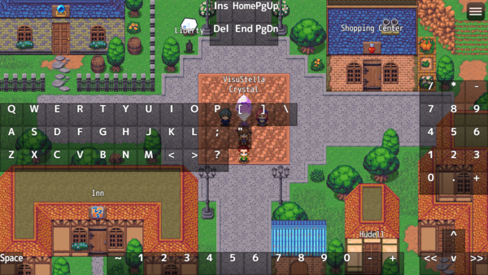

 | 在插件参数中，您将看到可以绑定到公共事件的所有按键的列表。 如果该数字不为0，那么与之相关联的数字将是将运行的公共事件。 如果您将其分配给一个不存在的公共事件ID，您将收到一个错误，因此请小心。

 | 您还可能注意到，某些按键的括号中有一个单词，如（OK）或（Cancel）。 这意味着这些按键已经有了游戏赋予它们的功能。
 | 如果将一个公共事件，分配给这些按键。并将“Forbid Default Bound Keys?（禁止默认绑定按键）”插件参数设置为false： 则按键的原本方法将被删除，以支持您分配的公共事件。

以下是已分配命令的按键列表：
按键 | 它们被分配给什么
Q | 分配给 PageUp
W | 分配给 PageDown
Shift | 分配给 Dash（冲刺）
Z | 分配给 OK
X | 分配给 Cancel
Space | 分配给 OK
Left | 分配给 moving left
Up | 分配给 moving up
Right | 分配给 moving right
Down | 分配给 moving down
Insert | 分配给 Cancel
Page Up | 分配给 PageUp
Page Down | 分配给 PageDown
小键盘 0 | 分配给 Cancel
小键盘 2 | 分配给 moving down
小键盘 4 | 分配给 moving left
小键盘 6 | 分配给 moving right
小键盘 8 | 分配给 moving up

 | 同样，如果将“公共事件”分配给这些键，则“公共事件将删除该键本机具有的绑定。 然而，这只适用于玩家在场地地图中以及“禁止默认绑定密钥？”插件参数设置为“false”。 进入菜单或战斗系统将恢复以前的本地功能。

